ユーザーログイン
外部設計書 |  |  |  |  |  | チーム名 |  | TIA
 |  |  |  |  |  | 画面名 |  | ユーザーログイン |  |  |  | 作成者 | 谷口小秋 |  |  | 更新者
 |  |  |  |  |  | システム名 |  | Forese |  |  |  | 作成日 | 2024-06-10 |  |  | 更新日
 |  |  |  |  |  | 備考

 | 画面設計

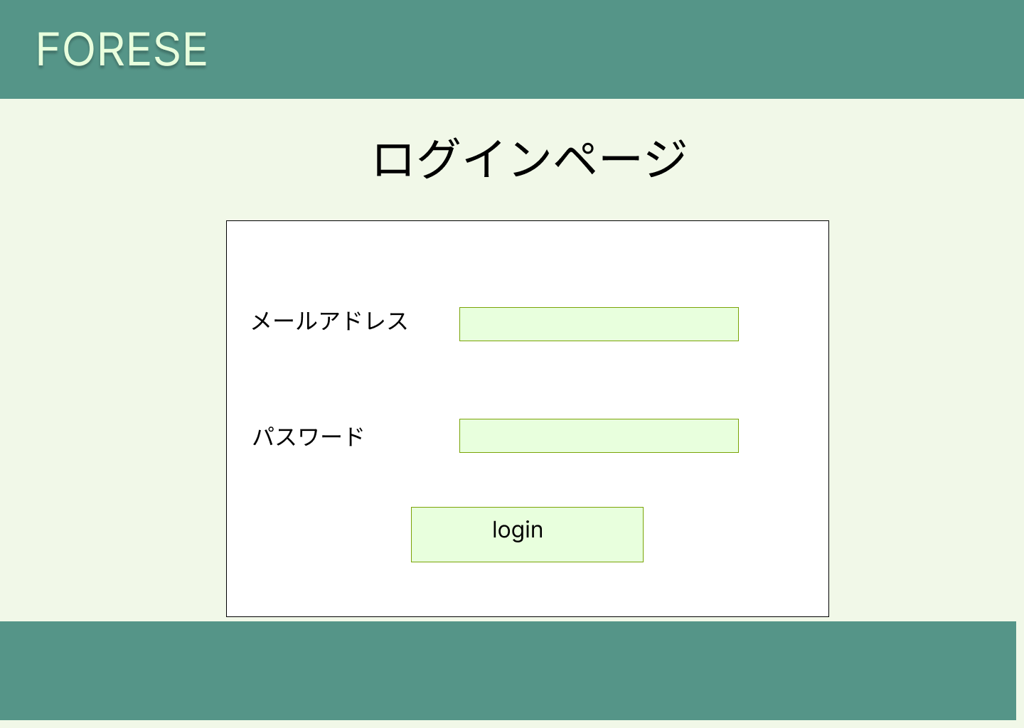

①

②

③

 | 機能設計
 |  | ページロード

 |  |  | 本画面では、ページロード用の処理はなし。 ログイン画面用jspを表示する。

 |  | ③loginボタン押下時
 |  |  | ボタン押下時、以下のエラーチェックを行う。
 |  |  | 1.メールアドレスが入力されていない。
 |  |  |  | 「メールアドレスを入力してください。」エラーを表示する。
 |  |  | 2.パスワードが入力されていない。
 |  |  |  | 「パスワードを入力してください。」エラーを表示する。

 | 項目定義書

 | No | 物理名 |  |  | 論理名 |  | 画面型 |  | データ型(Java) | min | max | DBテーブル |  | DBカラム | 備考

